หน่วยสินค้า
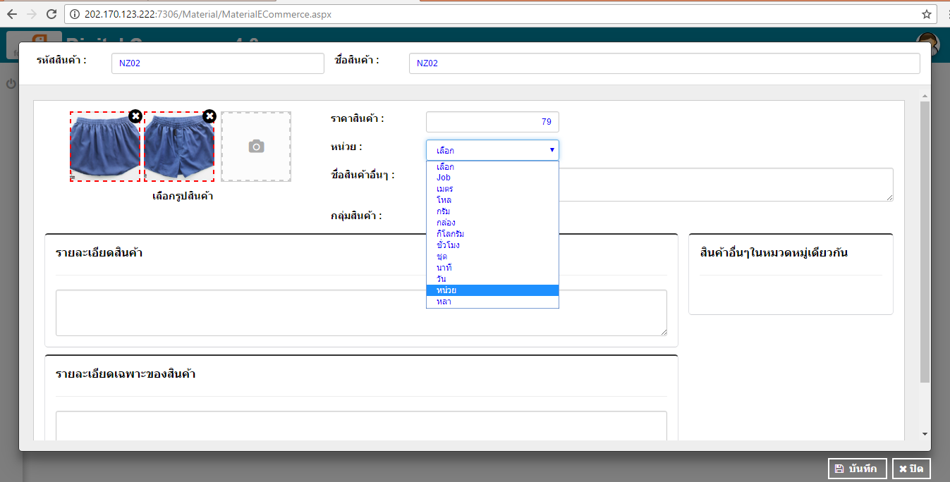
1 | ต้องการเพิ่มหน่วยของสินค้า จะสามารถไปเพิ่มหน่วยได้ที่เมนูไหน

ชื่อสินค้าอื่นๆ
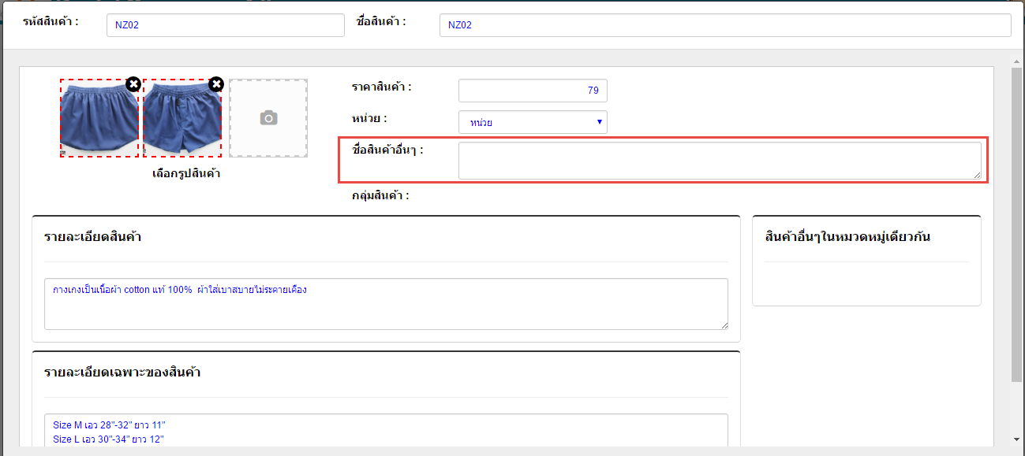
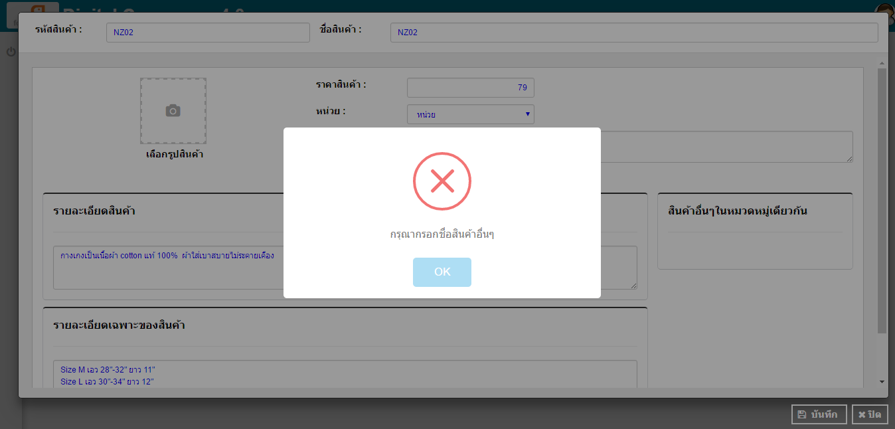
2 | ชื่อสินค้าอื่นๆ ไม่ควรดักว่าต้องระบุ เพราะบางสินค้าก็ไม่ได้จำเป็นต้องมี ชื่ออื่นๆ หรือถ้าส่วนนี้มีผลกับเรื่องอื่น รบกวนแจ้งรายละเอียดให้ด้วยคะ

เลือกรูปภาพ
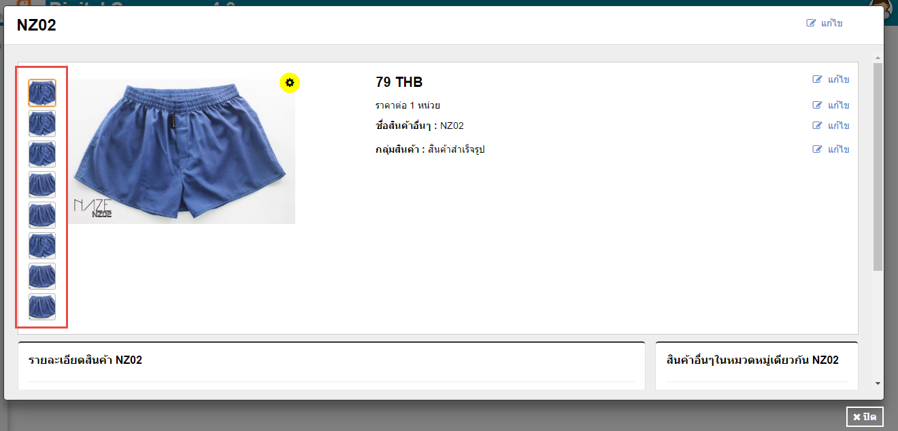
3 | เวลามีการบันทึกการสร้างรหัสสินค้า แล้วมี Massage แจ้งเตือนว่าระบุอะไรไม่ครบก็ตาม รูปสินค้าที่เคยแนบไว้จะหายไป เมื่อกดแนบใหม่จน save ได้ รายละเอียดสินค้าจะแสดงรูปเบิ้ล ตามภาพที่ 2

 | (รูปที่ต้องการแนบ มีแค่ 2 รูป )

 | ภาพที่ 1
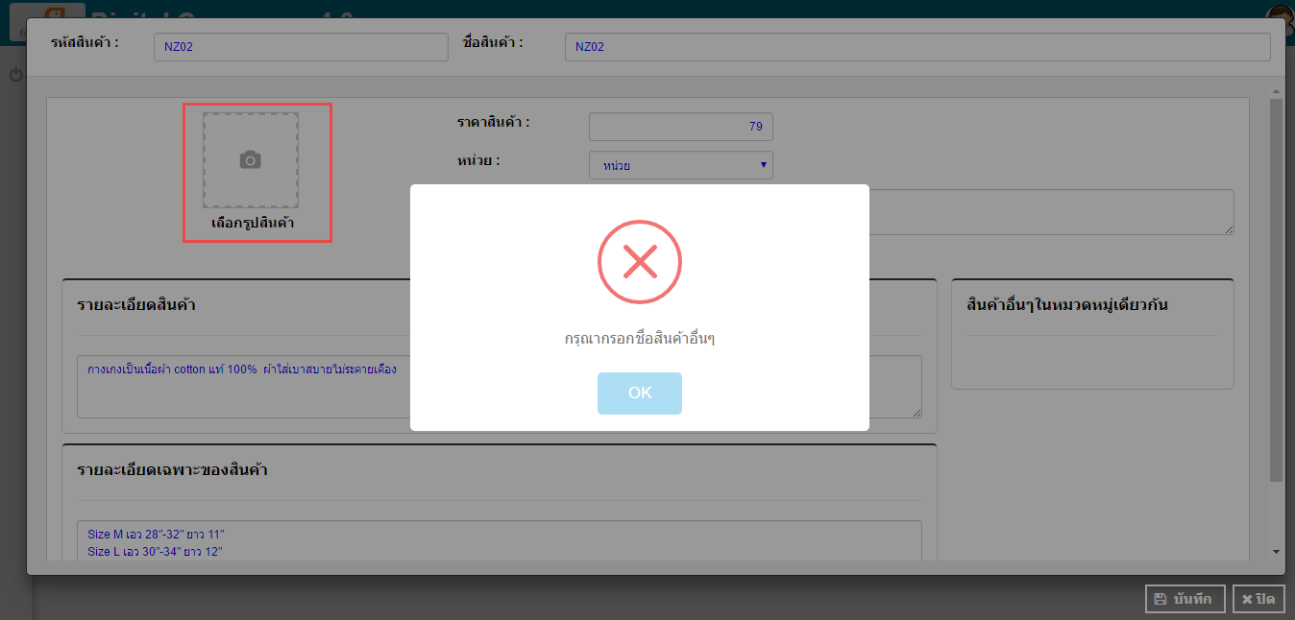

 | ภาพที่ 2

รายละเอียดสินค้า
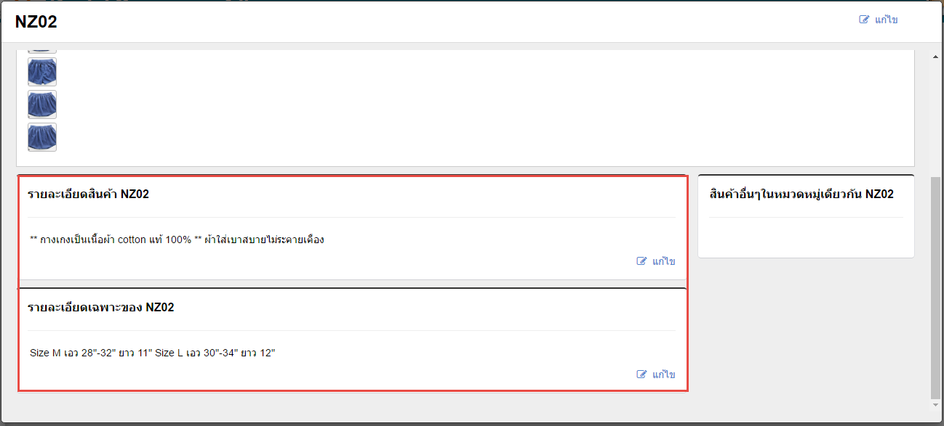
4 | รายละเอียดสินค้า และ รายละเอียดเฉพาะของสินค้า ตอนระบุข้อมูล ระบุเป็น 2 บรรทัด ตามภาพที่ 1 แต่ตอนแสดงผลกลับแสดงเป็นบรรทัดเดียวกัน ตามภาพที่ 2

 | ตามภาพ ที่1
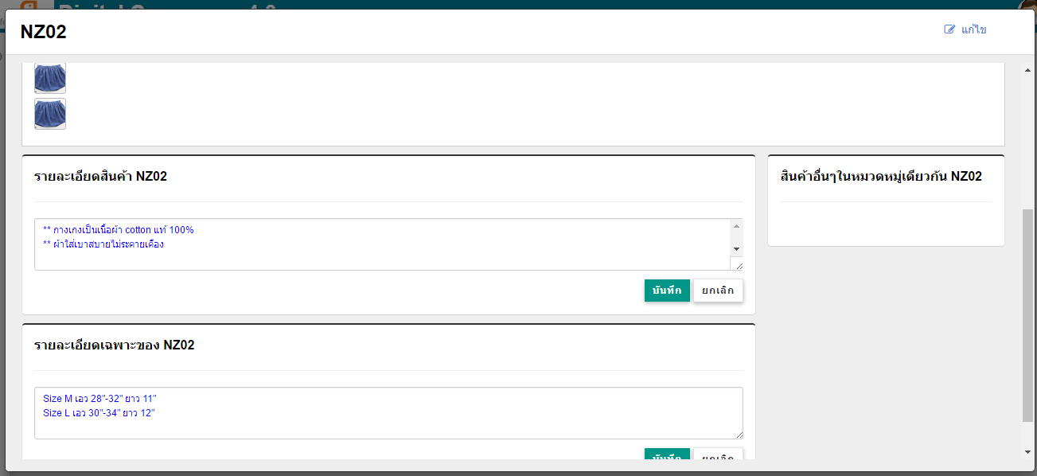

 | ตามภาพ ที่2

สร้างรหัสสินค้าที่ 2
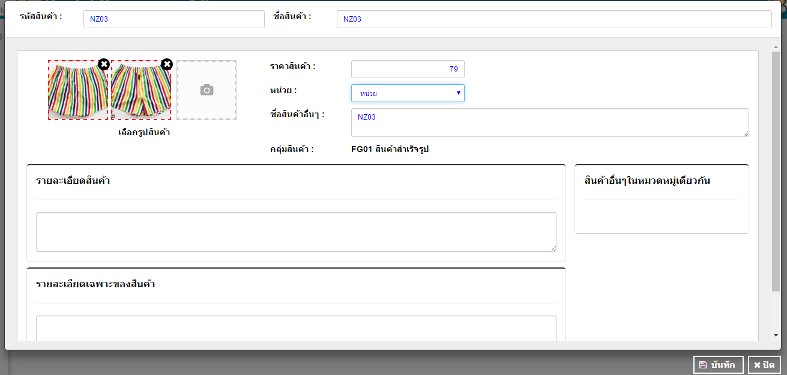
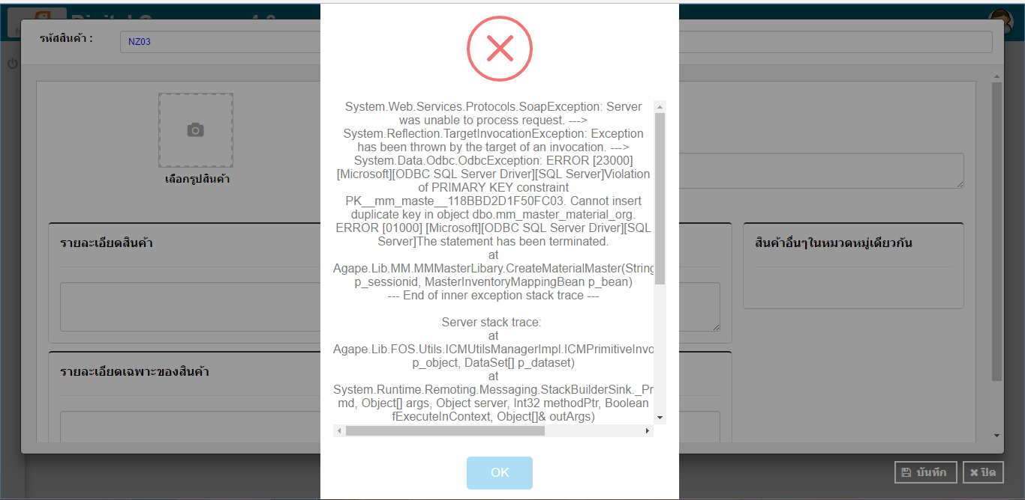
5 | ต้องการสร้างรหัสสินค้าต่อรหัสที่ 2 ไม่สามารถสร้างได้แล้วคะ

ชื่อสินค้า
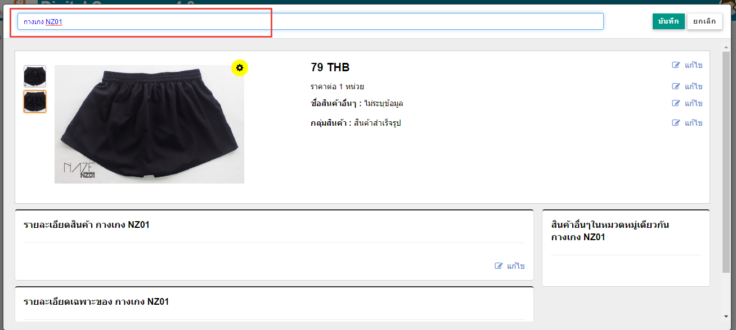
6 | รหัสสินค้าที่สร้างจากระบบ F1 ไม่สามารถแก้ไขชื่อสินค้าได้

